상품제안서
니트백-꽃 | 상품코드: S47096

 |  |  |  |  |  |  | 02-713-8555 | www.synergygift.co.kr
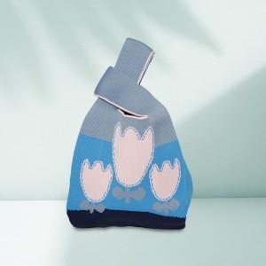

【상세/제작정보】 | <p><span style="font-size: 14pt;">※ 라벨 양면인쇄 별도문의</span></p><p><span style="font-size: 14pt;">※ 직조인쇄 별도문의</span>&nbsp;</p>

【인쇄/포장옵션】 | 라벨인쇄 / OPP(비닐)

【공급단가】 | 수량 | 50~ | 100~ | 300~ | 1,000~ | 3,000~
*VAT별도 | 단가 | 4,590원 | 4,400원 | 4,200원 | 4,000원 | 3,890원

【상품 URL】 | https://www.synergygift.co.kr:443/src/goods_detail.php?gdno=47096

